FICHA TECNICA
MUNICIPALIDAD DE SAN PEDRO SULA
GERENCIA DE INFRAESTRUCTURA
DEPARTAMENTO DE MANTENIMIENTO DE VIAS Y SISTEMAS

FICHA TECNICA DEL PROYECTO
{{numero_contrato}}
NOMBRE DEL PROYECTO: ʺ{{nombre_proyecto}}ʺ

UBICACIÓN: ʺ{{ubicacion}}ʺ

CONTRATISTA: | {{contratista_nombre}} REPRESENTANTE LEGAL DE {{empresa_nombre}}

MONTO CONTRATO: | {{monto_contrato}}
AVANCE FISICO: |  | {{avance_fisico_frac}}
PERIODO SEGÚN ORDEN DE INICIO: |  | {{plazo_dias}} DIAS CALENDARIO
FECHA DE INICIO: | {{fecha_orden_inicio}} |  | FECHA DE FINALIZACION: | {{fecha_finalizacion}}
DESCRIPCION: {{descripcion_actividades}}
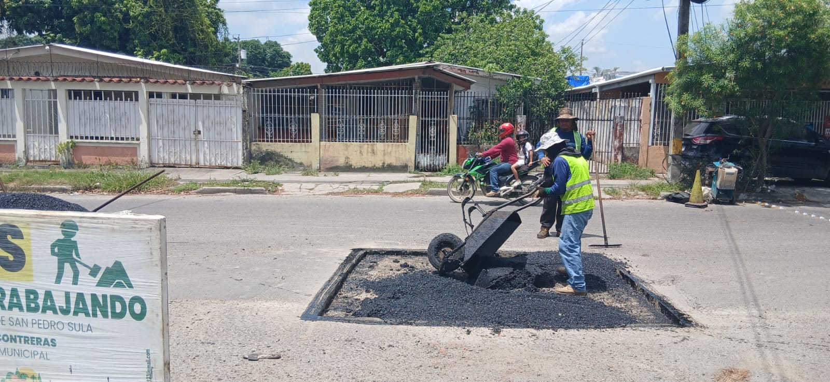
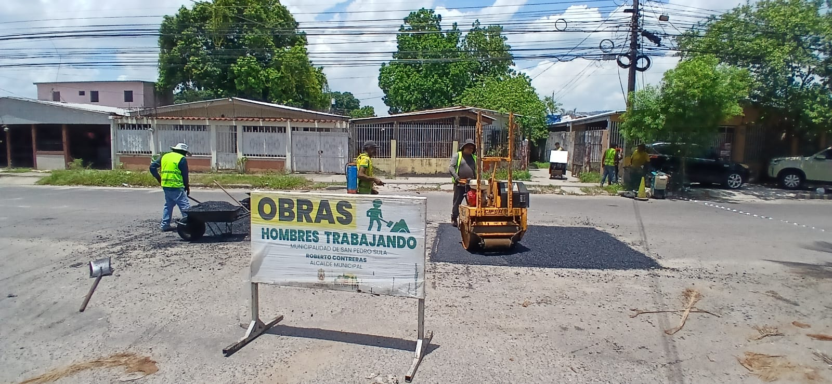

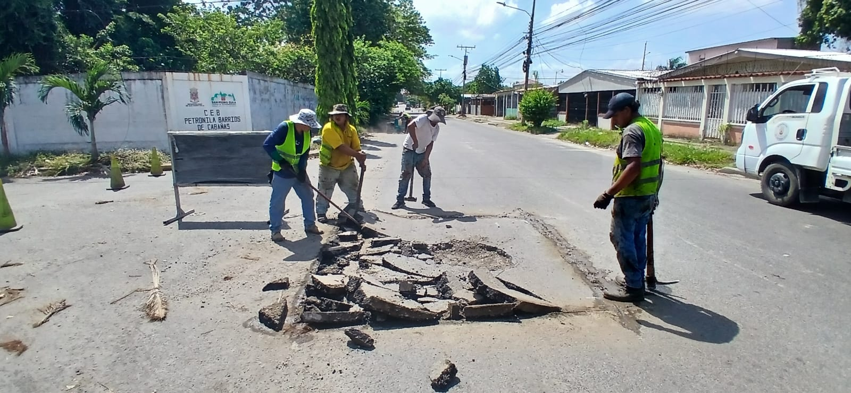
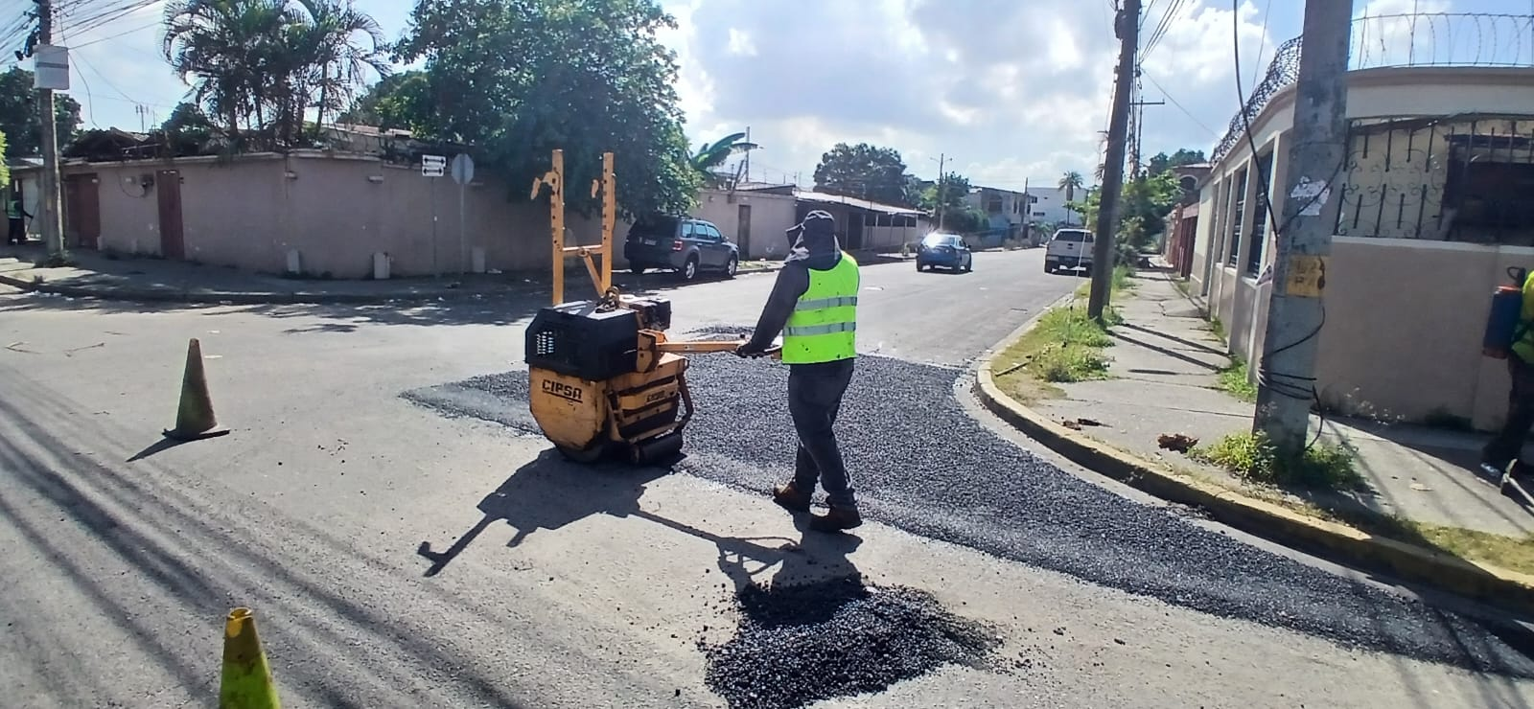

{{ubicacion}}

________________________________________________________ |  |  | _______________________________________________
{{supervisor_nombre}} |  |  | Msc. {{jefe_mantenimiento_vias}}
SUPERVISOR |  |  | MANTENIMIENTO DE VIAS Y SISTEMAS

